Liste des ajustements
Liste des ajustements pays et des ajustements Top

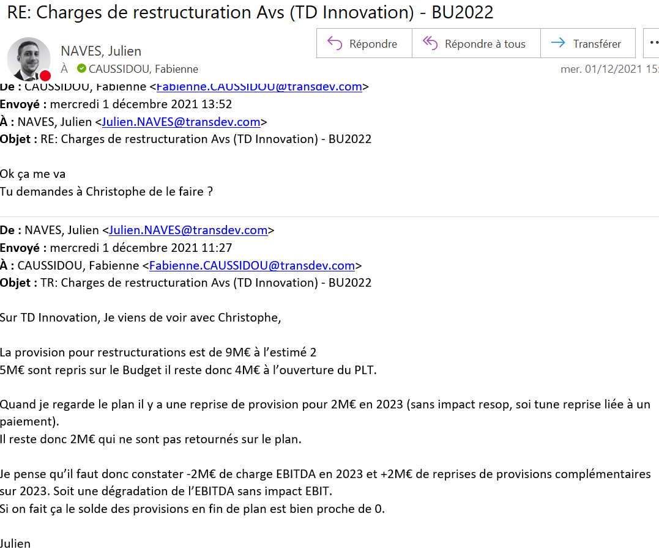
Qui | Topic | Entité / Pays | Activité | Dimension | Date | Commentaires
Ajustements Corp de la version présentée en janvier

Ajustements Corp de la version présentée en mars

Calcul du montant d'ajustement de la sécurité top ZGP pour atteindre 100M€ RN en 2024

 |  | Avant ajustement | Ajustement | Cible

 | EBIT |  | 0.00000 | 0.00000
 | Financial Result | 0.00000 | 0.00000 | 0.00000
 | IS |  | 100.00000 | 100.00000
 | Non controlling Interest |  | 0.00000 | 0.00000
 | Nt result |  | 100.00000 | 100.00000
 | Taux iS | #DIV/0! |  | #DIV/0!

 | ZGP | VTD_Corp_TopAdj_Not_allocated_Input1
 |  | Avant ajustement | Ajustement | Cible
 | EBIT |  | 0.00000 |  | 0.00
 | IS |  | 100.00000 | 100.00000 | 100000.00
 | Nt result |  | 100.00000 | 100.00000
 |  |  | #DIV/0! | #DIV/0!
 |  |  |  | 0.00

Calcul des dividendes versés à la CDC
 |  | 2022 | 2023 | 2024 | 2025 | 2026 | 2027
 | RN | 0.00000 | 0.00000 | 0.00000 | 0.00000 | 0.00000 | 0.00000
 | Dividendes en K€ |  | 0.00000 | 0.00000 | 0.00000 | 0.00000 | 0.00000

